スポンサー公告
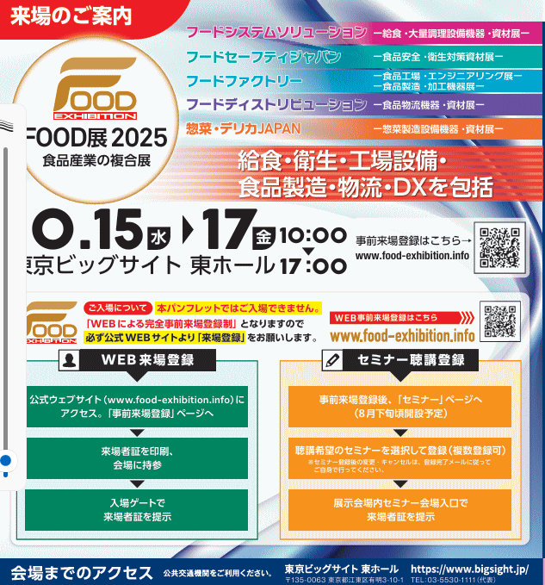
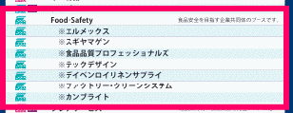

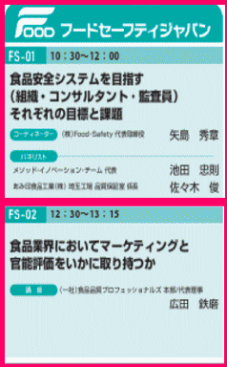
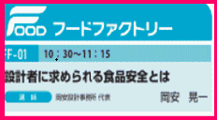
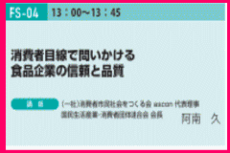
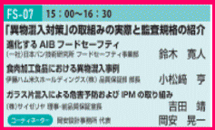
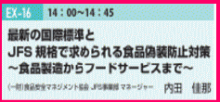

.

 | スポンサーページは１回掲載3,000円(2週連続 5,000円) ご希望者はこちらまで →Food・Safety

36 ノロウイルス関連情報
ノロウイルス指数平年同等 散発事故発生 |  |  |  |  |  |  |  | 出典:東京都感染症情報センター
 |  |  |  |  |  |  |  | （最近５年間の週値の比較） ノロウイルスの感染周期は4年ですね やや感染度合いが低い! |  |  |  |  | .
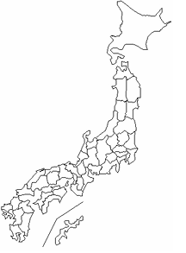
東京都は レベル 2 ; 全国平均 (レベル2) 4.66

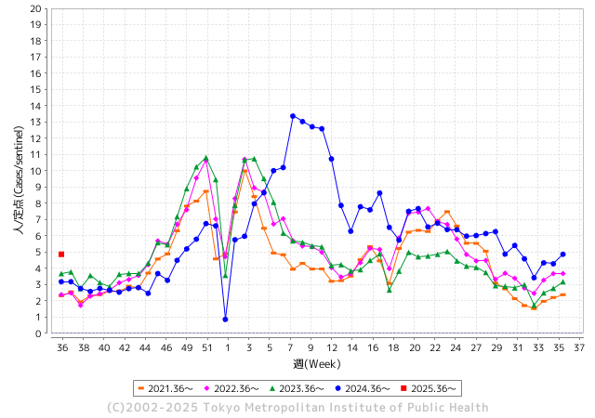
ノロウイルス今週のニュース
今週ですが、それでも全国で0件
 |  |  |  |  |  |  |  |  |  |  |  | -

 |  |  |  |  |  |  |  |  |  |  |  | レベル5

 |  |  |  |  |  |  |  |  |  |  |  | レベル4

 |  |  |  |  |  |  |  |  |  |  |  | レベル3

 |  |  |  |  |  |  |  |  |  |  |  | レベル2
 |  |  |  |  |  |  |  |  |  |  |  | レベル1
GⅡ 35週 0例 |  |  |  |  | GⅡ36週 0例
地方衛生研究所情報 |  |  | 傾向 | 全国警戒ランク2に減少 | 出典：地方衛生研究所ネットワーク
★数年間では、平均的比率でノロウイルス継続 |  |  |  |  |  |  |  | http://idsc.tokyo-eiken.go.jp/diseases/gastro/gastro/
 |  |  |  | 流行警報 | 警戒警報
 | 2025-09-14 |  | 低散発 | 定点観測値 |  | ▲:減少 | 今週のニュース（Noroｖｉｒｕｓ） (9/8-9/14) |  |  |  |  | 9
先週
今週
都道府県名 | 流行 ☆増加 ★減少☆★1つで約1ポイント |  |  | 2025/35週 | 2025/36週 |  | 大量発症事故（業種／内容） 今週 , 先週 |  |  |  | ニュースソース | 日時
北海道 | ☆ |  |  | 2.48 | 2.74 | 0.26 | 令和７年９月１日（月），函館市内の保育所から，嘔吐，下痢等の症状を呈している園児が複数名発生している旨，市立函館保健所に通報があった。 函館市内の保育所で，８月２５日（月）から９月５日（金）にかけて職員および園児１８名が，嘔吐や下痢等の症状を呈し，そのうち８名からノロウイルスが検出された。 |  |  |  | 函館保健所 | 2025-09-05 | 北海道
青森県 | ☆ |  |  | 2.32 | 3.12 | 0.80 |  |  |  |  |  |  | 青森県
岩手県 | ☆ |  |  | 5.81 | 6.93 | 1.12 |  |  |  |  |  |  | 岩手県
宮城県 | ★ |  |  | 5.94 | 4.68 | ▲ 1.26 |  |  |  |  |  |  | 宮城県
秋田県 | ☆ |  |  | 2.77 | 3.62 | 0.85 |  |  |  |  |  |  | 秋田県
山形県 | ★ |  |  | 5.85 | 5.54 | ▲ 0.31 |  |  |  |  |  |  | 山形県
福島県 | ☆ |  |  | 2.64 | 3.82 | 1.18 |  |  |  |  |  |  | 福島県
茨城県 | ☆ |  |  | 3.82 | 5.11 | 1.29 |  |  |  |  |  |  | 茨城県
栃木県 | ☆ |  |  | 3.22 | 3.26 | 0.04 |  |  |  |  |  |  | 栃木県
群馬県 | ★ |  |  | 8.84 | 7.6 | ▲ 1.24 |  |  |  |  |  |  | 群馬県
埼玉県 | ☆ |  |  | 4.73 | 5.65 | 0.92 |  |  |  |  |  |  | 埼玉県
千葉県 | ☆ |  |  | 3.66 | 4.19 | 0.53 |  |  |  |  |  |  | 千葉県
東京都 | ☆ |  |  | 4.28 | 4.87 | 0.59 |  |  |  |  |  |  | 東京都
神奈川県 | ★ |  |  | 4.32 | 4.24 | ▲ 0.08 | 令和7年9月4日(木曜日)、海老名市内の飲食店を利用した人から「9月2日(火曜日)に飲食店で食事をしたところ、複数名が吐き気、下痢、発熱等の症状を呈した。」旨の連絡が厚木保健福祉事務所にありました。当保健福祉事務所が調査を行ったところ、9月1日(月曜日)から9月3日(水曜日)にこの飲食店を利用した複数の利用者が同様の症状を呈していることが判明 |  |  |  | 神奈川県 | 2025-09-11 | 神奈川県
新潟県 | ☆☆ |  |  | 3.63 | 5.67 | 2.04 |  |  |  |  |  |  | 新潟県
富山県 | ☆ |  |  | 4.71 | 5.21 | 0.50 |  |  |  |  |  |  | 富山県
石川県 | ☆ |  |  | 6.32 | 7.25 | 0.93 |  |  |  |  |  |  | 石川県
福井県 | - |  |  | 6.16 | 6.16 | 0.00 |  |  |  |  |  |  | 福井県
山梨県 | ★ |  |  | 3.86 | 3.43 | ▲ 0.43 |  |  |  |  |  |  | 山梨県
長野県 | ☆ |  |  | 3.98 | 4.02 | 0.04 |  |  |  |  |  |  | 長野県
岐阜県 | ★ |  |  | 7.04 | 6.26 | ▲ 0.78 |  |  |  |  |  |  | 岐阜県
静岡県 | ☆ |  |  | 3.35 | 4.26 | 0.91 |  |  |  |  |  |  | 静岡県
愛知県 | ☆ |  |  | 4.17 | 4.52 | 0.35 |  |  |  |  |  |  | 愛知県
三重県 | ☆ |  |  | 5.05 | 5.34 | 0.29 |  |  |  |  |  |  | 三重県
滋賀県 | ★ |  |  | 4.37 | 4.2 | ▲ 0.17 |  |  |  |  |  |  | 滋賀県
京都府 | ☆ |  |  | 3.13 | 3.4 | 0.27 |  |  |  |  |  |  | 京都府
大阪府 | ☆ |  |  | 3.6 | 3.85 | 0.25 |  |  |  |  |  |  | 大阪府
兵庫県 | ☆ |  |  | 4.16 | 5.32 | 1.16 |  |  |  |  |  |  | 兵庫県
奈良県 | ★ |  |  | 6.21 | 5.67 | ▲ 0.54 |  |  |  |  |  |  | 奈良県
和歌山県 | ★ |  |  | 3.63 | 3.11 | ▲ 0.52 |  |  |  |  |  |  | 和歌山県
鳥取県 | ☆ |  |  | 5.53 | 5.58 | 0.05 |  |  |  |  |  |  | 鳥取県
島根県 | ☆☆ |  |  | 7.18 | 9 | 1.82 |  |  |  |  |  |  | 島根県
岡山県 | ★ |  |  | 3.61 | 3.46 | ▲ 0.15 |  |  |  |  |  |  | 岡山県
広島県 | ★ |  |  | 4.86 | 4.23 | ▲ 0.63 |  |  |  |  |  |  | 広島県
山口県 | ★ |  |  | 3.68 | 3.45 | ▲ 0.23 | 山口市の旅館で食事をした男女７人が、下痢やおう吐などの症状を訴え、保健所は、ノロウイルスが検出されたことなどから、旅館での食事が原因の食中毒と断定し、食事の提供について、３日間余りの営業停止を命じました。 営業停止を命じられたのは山口市徳地堀の「友景旅館」です。 |  |  |  | NHK | 2025-09-04 | 山口県
徳島県 | ★ |  |  | 3.24 | 2.86 | ▲ 0.38 |  |  |  |  |  |  | 徳島県
香川県 | ☆ |  |  | 4.85 | 5.73 | 0.88 |  |  |  |  |  |  | 香川県
愛媛県 | ☆ |  |  | 4.62 | 5.55 | 0.93 |  |  |  |  |  |  | 愛媛県
高知県 | ★ |  |  | 2.05 | 1.55 | ▲ 0.50 |  |  |  |  |  |  | 高知県
福岡県 | ★ |  |  | 7.01 | 5.76 | ▲ 1.25 |  |  |  |  |  |  | 福岡県
佐賀県 | ★ |  |  | 4.58 | 3.42 | ▲ 1.16 |  |  |  |  |  |  | 佐賀県
長崎県 | ☆ |  |  | 2.58 | 3.35 | 0.77 |  |  |  |  |  |  | 長崎県
熊本県 | ☆ |  |  | 4.57 | 5.94 | 1.37 |  |  |  |  |  |  | 熊本県
大分県 | ☆ |  |  | 8.06 | 8.39 | 0.33 |  |  |  |  |  |  | 大分県
宮崎県 | ★ |  |  | 7.6 | 7.4 | ▲ 0.20 |  |  |  |  |  |  | 宮崎県
鹿児島県 | ☆ |  |  | 4.26 | 4.39 | 0.13 |  |  |  |  |  |  | 鹿児島県
沖縄県 | ☆ |  |  | 3.76 | 4.28 | 0.52 |  |  |  |  |  |  | 沖縄県
全国 | ☆ |  |  | 4.34 | 4.66 | 0.32
 |  |  |  |  |  |  |  |  |  |  | 0 | 0
 |  |  |  | 今週 |  |  | 管理レベル「2」
 |  | 先週に比べて全国平均は |  |  |  | 4.66 | ：先週より | 0.32
 |  | 東京都は |  |  |  | 4.87 | ：先週より | 0.59
 |  | 最高指数は |  |  | 島根県 | 9.00 | 全国で10.00を超える都道府県数は |  | 0ヶ所 | 増減 | +0

2 | 9-10月、4月以降 施設の所在市町村で 流行・食中毒が報告される 定点観測値が5.00前後 |  |  |  |  | 【情報共有】 週間・情報収集/情報は毎週確認する 【常設】 嘔吐物処理セットの配備 【体調管理】従業員の健康状況を徹底し、不良者は調理・加工ラインより外す

36 衛生訓話
毎週 ひとつ 覚えていきましょう
今週のお題 (職場を広く使いましょう!!)
職場は家庭の延長ではない! みんなの共有スペースでは時間が勝負
↓ 職場の先輩は以下のことを理解して わかり易く 指導しましょう ↓
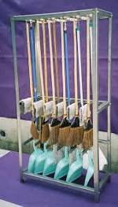
 | 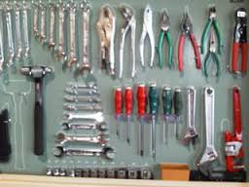 | ★仕事をスムーズに始めようと考えたら ★道具がすぐに取り出せる体制を整えることが大切です。 ★写真は機械工場や建設業界での一般的な道具整理の風景です。 ★必要な工具や用具がすくとりだせます ★戻すときにも戻しやく何が戻っていないか一目瞭然です。 ★「うちの職場は狭い」と働く方から良く聞くことがあります ★本当にどこの職場も狭いのでしょうか? ★使っていない不用品、壊れた調理器具、いつか使うかもしれない収納 庫、棚が職場を狭くしていませんか ★あなたのロッカーや机には不用品が山積みされていませんか?

 | ★食品工場では生もの、食べ物、多様な原材料を大量に取扱います。 中小企業が圧倒的に多く、製法も様々なことも原因で、 工業的な管理手法が苦手でした。他業態の良いところは素直にまねしましょう! ★道具を整理し、不用品を廃棄して、職場環境をキレイニしましょう。 ★そこで本来のあるべき位置が見えてきたら、思い切ってレイアウト変更が出来ます。 ★職場に合わせた導線確保は生産効率をたかめ、職場のリスクを軽減させます。 ★職場のリスクは食中毒だけではありません。ちょっとした虫、不要品の混入でさえ会社の存亡に係るご時世です。

35 国内感染症情報
2025年第35週（8月25日〜8月31日） |  | 対前週 インフルエンザ 12% 増加 新型コロナウイルス -3% 減少
1類感染症 | 報告なし
2類感染症 | 結核例 249例
指定感染症 新型コロナウイルス感染症 | 厚生労働省：国内の発生状況など https://www.mhlw.go.jp/stf/covid-19/kokunainohasseijoukyou.html#h2_1 厚生労働省：データからわかる－新型コロナウイルス感染症情報－ https：//covid19.mhlw.go.jp/
 | https://www.mhlw.go.jp/stf/covid-19/kokunainohasseijoukyou.html#h2_1
 | 厚生労働省：データからわかる－新型コロナウイルス感染症情報－
 | https：//covid19.mhlw.go.jp/
3類感染症 細菌性赤痢 | 細菌性赤痢2例‌ ‌ 菌種：S. sonnei（D群）1例＿感染地域：ネパール 菌種不明1例＿感染地域：インドネシア

腸管出血性大腸菌感染症 | 腸管出血性大腸菌感染症171例（有症者121例、うちHUS‌3例） ‌感染地域：‌‌国内122例、韓国7例、キルギス1例、タイ1例、トルコ1例、フィリピン1例、国内・国外不明38例 国内の感染地域：‌‌東京都12例、兵庫県11例、神奈川県8例、宮城県7例、北海道6例、愛知県6例、大阪府6例、岩手県5例、秋田県5例、岡山県5例、福岡県5例、群馬県4例、埼玉県4例、滋賀県4例、山形県3例、 福島県3例、長野県2例、青森県1例、茨城県1例、栃木県1例、千葉県1例、福井県1例、山梨県1例、静岡県1例、三重県1例、京都府1例、奈良県1例、和歌山県1例、佐賀県1例、熊本県1例、大分県1例、鹿児島県1例、 東京都/山梨県1例、国内（都道府県不明）10例
 | 年齢群：‌‌1歳（1 例 ）、2歳（6 例 ）、3歳（2 例 ）、4歳（2 例 ）、6歳（4 例 ）、7歳（ 2 例 ）、 8歳（ 1 例 ）、 9歳（ 2 例 ）、 10代（24例）、20代（36例）、30代（30例）、40代（14例）、 50台(2例）、60代（21例）、70 代（8 例 ）、80 代（5 例 ）、90代以上（1例） | 血清群・毒素型：‌‌O157‌VT1・VT2（53例）、O157‌VT2（32例）、O26‌VT1（18例）、O103‌VT1（16例）、O111‌ VT1（5例）、 O8‌VT2（2例）、O111‌VT1・VT2（1例）、O115‌VT1（1例）、O121‌VT2‌（1例）、O124‌VT1（1例）、O145‌VT1（1例）、 O145‌VT2（1例）、O146‌VT2（1例）、O157‌ VT1（1例）、O166‌VT2（1例）、その他・不明（36例） 累積報告数：2,429例（有症者1,351例、うちHUS‌23例．死亡3例）
パラチフス1例‌ | 感染地域：バングラデシュ
4類感染症 | E型肝炎15例‌ 感染地域（感染源）：‌‌埼玉県3例（焼き肉1例、不明2例）、北海道2例（牛ホルモン1例、 焼き肉/ホルモン1例）、東京都2例（牛レバー1例、不明1例）、神奈川県1例（豚肉）、 岐阜県1例（不明）、三重県1例（不明）、国内（都道府県不明）3例 （豚レバー1例、豚肉1例、不明1例）、国内・国外不明2例（不明2例） A型肝炎2例‌ 感染地域：大阪府1例、ミャンマー1例 | レジオネラ症49例（肺炎型46例、ポンティアック熱型3例）‌ 感染地域：‌神奈川県5例、兵庫県4例、群馬県3例、東京都3例、千葉県2例、岐阜県2例、滋賀県2例、大阪府2例、島根県2例、 福岡県2例、茨城県1例、新潟県1例、富山県1例、石川県1例、静岡県1例、三重県1例、京都府1例、鳥取県1例、岡山県1例、 熊本県1例、鹿児島県1例、栃木県/群馬県1例、国内（都道府県不明）4例、フィリピン1例、国内・国外不明5例 ‌年齢群：‌50代（9例）、60代（9例）、70代（20例）、80代（8例）、90代以上（3例）累積報告数：1,538例
5類感染症 | アメーバ赤痢4例（腸管アメーバ症4例） ‌ 感染地域：神奈川1例、国内・国外不明3例 感染経路：その他・不明4例 ウイルス性肝炎4例‌ B型肝炎ウイルス2例＿感染経路：性的接触2例（異性間2例） C型肝炎ウイルス1例＿感染経路：その他・不明 EBウイルス1例＿感染経路：性的 接 触（ 異 性 間 ）
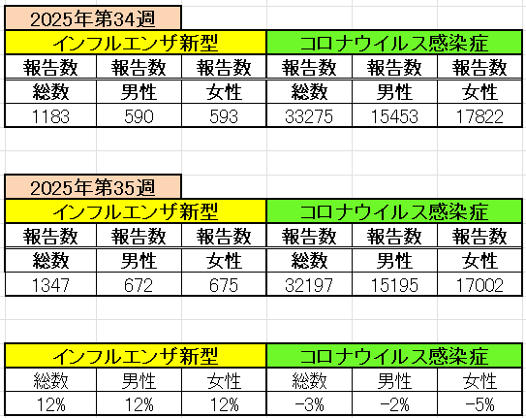
インフルエンザ と 新型コロナ

 |  | 注意

 |  | 対前週 インフルエンザ 12% 増加 新型コロナウイルス -3% 減少

36 感染症統計
届出感染症 第三類 |  |  |  |  |  |  |  |  |  |  |  |  |  | 届出感染症 第三類 細菌性赤痢菌
 |  |  |  |  |  |  |  |  |  |  |  |  |  | 全国 報告数推移 届出患者数（人）
 | 1月 | 2月 | 3月 | 4月 | 5月 | 6月 | 7月 | 8月 | 9月 | 10月 | 11月 | 12月 | 合計 |  | 1月 | 2月 | 3月 | 4月 | 5月 | 6月 | 7月 | 8月 | 9月 | 10月 | 11月 | 12月 | 合計
 | 687 | 531 | 579 | 739 | 1,458 | 2,647 | 4,148 | 4,487 | 3,089 | 2,324 | 1,302 | 943 | 22,934 |  | 31 | 24 | 51 | 21 | 33 | 22 | 27 | 46 | 24 | 49 | 31 | 50 | 409
 |  |  |  |  |  |  |  |  | 今週 |  |  |  |  |  |  |  |  |  |  |  |  |  | 今週
 |  |  |  |  |  |  |  |  | 182 |  |  |  |  |  |  |  |  |  |  |  |  |  | 2
2025年 | 142 | 95 | 86 | 111 | 217 | 304 | 810 | 689 | 156 |  |  |  | 2,610 | 2025年 | 2 | 4 | 6 | 4 | 8 | 0 | 5 | 7 | 2 |  |  |  | 38
2024年 | 103 | 102 | 114 | 122 | 257 | 308 | 519 | 708 | 541 | 533 | 277 | 158 | 3,742 | 2024年 | 4 | 4 | 4 | 8 | 1 | 2 | 6 | 21 | 12 | 8 | 0 | 4 | 74
2023年 | 84 | 62 | 99 | 112 | 224 | 526 | 521 | 768 | 454 | 390 | 416 | 154 | 3,810 | 2023年 | 1 | 1 | 4 | 2 | 2 | 7 | 7 | 3 | 1 | 7 | 7 | 5 | 47
2022年 | 81 | 39 | 72 | 89 | 258 | 416 | 554 | 568 | 578 | 337 | 169 | 168 | 3,329 | 2022年 | 0 | 5 | 4 | 1 | 1 | 1 | 1 | 1 | 0 | 0 | 0 | 2 | 16
2021年 | 81 | 48 | 71 | 128 | 171 | 350 | 569 | 553 | 458 | 306 | 221 | 229 | 3,185 | 2021年 | 1 | 2 | 1 | 0 | 0 | 0 | 1 | 1 | 0 | 1 | 0 | 0 | 7
2020年 | 112 | 85 | 60 | 97 | 95 | 305 | 544 | 449 | 475 | 505 | 219 | 98 | 3,044 | 2020年 | 16 | 1 | 19 | 3 | 13 | 1 | 2 | 2 | 0 | 24 | 4 | 2 | 87
2011年8月に外食チェーン店が原因とされた赤痢菌Shigella sonneiの広域集団感染事例が青森県、宮城県、山形県、福島県において発生した。本事例は、それとほぼ同時期に発生しておりその関連性が強く疑われた事例である。
2025年 第36週（9/1～9/7） |  |  |  |  |  |  |  |  |  |  |  |  |  | 2025年 第36週（9/1～9/7）

腸管出血性大腸菌 |  |  | 若干多いか |  |  |  |  |  |  |  |  |  |  |  | 赤痢 | 平年並み
Ｈ２９／８月は非常に多かった

腸管出血性大腸菌
 | 2025年 | 2024年 | 2023年 | 2022年 | 2021年 | 2020年
 | 142 | 103 | 84 | 81 | 81 | 112
 | 95 | 102 | 62 | 39 | 48 | 85
 | 86 | 114 | 99 | 72 | 71 | 60
 | 111 | 122 | 112 | 89 | 128 | 97
 | 217 | 257 | 224 | 258 | 171 | 95
 | 304 | 308 | 526 | 416 | 350 | 305
 | 810 | 519 | 521 | 554 | 569 | 544
 | 689 | 708 | 768 | 568 | 553 | 449
 | 156 | 541 | 454 | 578 | 458 | 475
 |  | 533 | 390 | 337 | 306 | 505
 |  | 277 | 416 | 169 | 221 | 219
 |  | 158 | 154 | 168 | 229 | 98
細菌性赤痢菌
 | 2025年 | 2024年 | 2023年 | 2022年 | 2021年 | 2020年
 | 2 | 4 | 1 | 0 | 1 | 16
 | 4 | 4 | 1 | 5 | 2 | 1
 | 6 | 4 | 4 | 4 | 1 | 19
 | 4 | 8 | 2 | 1 | 0 | 3
 | 8 | 1 | 2 | 1 | 0 | 13
 | 0 | 2 | 7 | 1 | 0 | 1
 | 5 | 6 | 7 | 1 | 1 | 2
 | 7 | 21 | 3 | 1 | 1 | 2
 | 2 | 12 | 1 | 0 | 0 | 0
 |  | 8 | 7 | 0 | 1 | 24
 |  | 0 | 7 | 0 | 0 | 4
 |  | 4 | 5 | 2 | 0 | 2

※2023年 第11週（3/13～3/19） 現在

 |  |  |  |  |  |  |  |  |  |  |  |  |  |  | 腸管系感染症は新型コロナウイルス予防の手洗い、手指消毒で
 |  |  |  |  |  |  |  |  |  |  |  |  |  |  | 圧倒的に感染防御できている

